Sheet1
Type | Length | W | LSL | LSR | t_P | t_Wall | t_SF | W_U-Ver | W-top_U-Ver | L_U-Ver | H_U-Ver | W_U-Hor | W-top_U-Hor | H_U-Hor | W_Uwl | W-top_Uwl | O-Top_Uwl | L_Weld | Y_CL_Cl-Uver-1 | Y_CL_Cl-Uver-2 | Y_Weld Line | Cl_Weld Line | P_St | Y_U-Ver-1 |  | Y_U-Ver-2
...
Wall | 2050 | 550 | 300 | 250 | 4 | 8 | 8 | 50 | 40 | 192 | 22 | 50 | 40 | 22 | 70 | 44 | 32 | 40 | -100 | 100 | 300 | 15 | 200 | 150 | 200 | 350
Wall | 2050 | 400 | 200 | 200 | 4 | 8 | 8 | 50 | 40 | 192 | 22 | 50 | 40 | 22 | 70 | 44 | 32 | 40 | 0 | 0 | 200 | 15 | 200 | 175 | 225 | 175
Wall | 2050 | 375 | 250 | 125 | 4 | 8 | 8 | 50 | 40 | 192 | 22 | 50 | 40 | 22 | 70 | 44 | 32 | 40 | 0 | 0 | 250 | 15 | 200 | 162.5 | 212.5 | 162.5
Wall | 2050 | 350 | 250 | 100 | 4 | 8 | 8 | 50 | 40 | 192 | 22 | 50 | 40 | 22 | 70 | 44 | 32 | 40 | 0 | 0 | 250 | 15 | 200 | 150 | 200 | 150
 |  |  |  | 0
 |  |  |  | 0
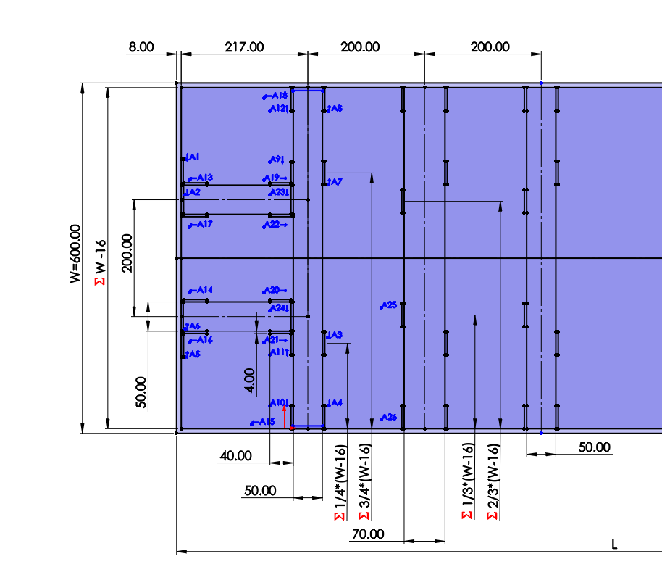
 |  |  |  | 0
 |  |  |  | 0
 |  |  |  | 0
 |  |  |  | 0
 |  |  |  | 0
 |  |  |  | 0
 |  |  |  | 0
 |  |  |  | 0
 |  |  |  | 0
 |  |  |  | 0
 |  |  |  | 0
 |  |  |  | 0
 |  |  |  | 0
 |  |  |  | 0
 |  |  |  | 0
 |  |  |  | 0
 |  |  |  | 0
 |  |  |  | 0
 |  |  |  | 0
 |  |  |  | 0
 |  |  |  | 0
 |  |  |  | 0
 |  |  |  | 0
 |  |  |  | 0
 |  |  |  | 0
 |  |  |  | 0
 |  |  |  | 0
 |  |  |  | 0
 |  |  |  | 0
 |  |  |  | 0
 |  |  |  | 0
 |  |  |  | 0
 |  |  |  | 0
 |  |  |  | 0
 |  |  |  | 0
 |  |  |  | 0
 |  |  |  | 0
 |  |  |  | 0
 |  |  |  | 0
 |  |  |  | 0
 |  |  |  | 0
 |  |  |  | 0
 |  |  |  | 0
 |  |  |  | 0
 |  |  |  | 0
 |  |  |  | 0
 |  |  |  | 0
 |  |  |  | 0
 |  |  |  | 0
 |  |  |  | 0
 |  |  |  | 0
...

